Kalender
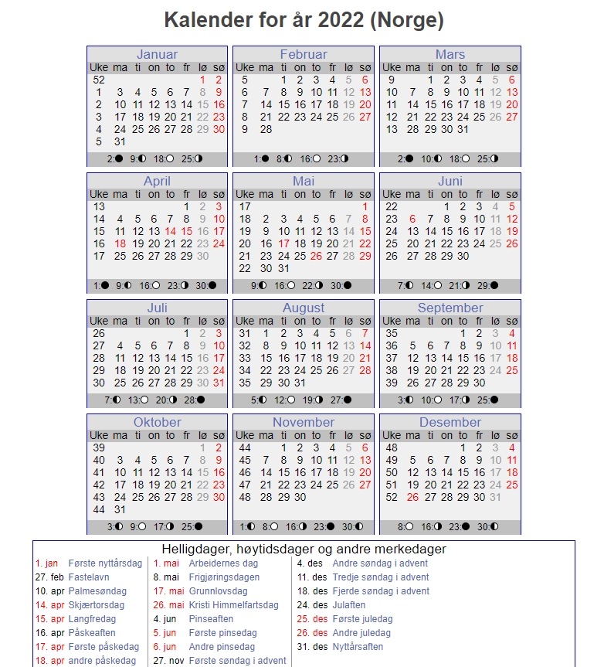
Uke | Dato | Planperiode | Kjøres som | Beskrivelse | Spesial | periode | Dag | antall | Sum planperiode |  | Planperioder | Beskrivelse
52 | 01/01/2022 | SKD | søndag | 1.nyttårsdag |  | SKD | mandag | 38 |  |  | SKD | Skoledager
52 | 02/01/2022 | SKD | søndag |  |  | SKD | tirsdag | 39 |  |  | SKF | Skolefri
1 | 03/01/2022 | SKD | mandag |  |  | SKD | onsdag | 41 |  |  | SOM | Sommerplan
1 | 04/01/2022 | SKD | tirsdag |  |  | SKD | torsdag | 39 |  |  | SOM2 | Sommerplan 2
1 | 05/01/2022 | SKD | onsdag |  |  | SKD | fredag | 38 | 195
1 | 06/01/2022 | SKD | torsdag |  |  | SKD | lørdag | 53 | 53
1 | 07/01/2022 | SKD | fredag |  |  | SKD | søndag | 60 | 60
1 | 08/01/2022 | SKD | lørdag |  |  |  |  | 308
1 | 09/01/2022 | SKD | søndag |  |  | SKF | mandag | 5
2 | 10/01/2022 | SKD | mandag |  |  | SKF | tirsdag | 5
2 | 11/01/2022 | SKD | tirsdag |  |  | SKF | onsdag | 4
2 | 12/01/2022 | SKD | onsdag |  |  | SKF | torsdag | 5
2 | 13/01/2022 | SKD | torsdag |  |  | SKF | fredag | 6
2 | 14/01/2022 | SKD | fredag |  |  | SKF | lørdag | 0
2 | 15/01/2022 | SKD | lørdag |  |  | SKF | søndag | 0
2 | 16/01/2022 | SKD | søndag |  |  |  |  | 25 | 25
3 | 17/01/2022 | SKD | mandag |  |  | SOM | mandag | 6
3 | 18/01/2022 | SKD | tirsdag |  |  | SOM | tirsdag | 7
3 | 19/01/2022 | SKD | onsdag |  |  | SOM | onsdag | 7
3 | 20/01/2022 | SKD | torsdag |  |  | SOM | torsdag | 6
3 | 21/01/2022 | SKD | fredag |  |  | SOM | fredag | 6
3 | 22/01/2022 | SKD | lørdag |  |  | SOM | lørdag | 0
3 | 23/01/2022 | SKD | søndag |  |  | SOM | søndag | 0
4 | 24/01/2022 | SKD | mandag |  |  |  |  | 32 | 32
4 | 25/01/2022 | SKD | tirsdag |  |  | SOM2 | mandag | 0
4 | 26/01/2022 | SKD | onsdag |  |  | SOM2 | tirsdag | 0
4 | 27/01/2022 | SKD | torsdag |  |  | SOM2 | onsdag | 0
4 | 28/01/2022 | SKD | fredag |  |  | SOM2 | torsdag | 0
4 | 29/01/2022 | SKD | lørdag |  |  | SOM2 | fredag | 0
4 | 30/01/2022 | SKD | søndag |  |  | SOM2 | lørdag | 0
5 | 31/01/2022 | SKD | mandag |  |  | SOM2 | søndag | 0
5 | 01/02/2022 | SKD | tirsdag |  |  |  |  | 0 | 0
5 | 02/02/2022 | SKD | onsdag |  |  |  |  |  | 365 | sum 2022
5 | 03/02/2022 | SKD | torsdag
5 | 04/02/2022 | SKD | fredag
5 | 05/02/2022 | SKD | lørdag
5 | 06/02/2022 | SKD | søndag
6 | 07/02/2022 | SKD | mandag
6 | 08/02/2022 | SKD | tirsdag
6 | 09/02/2022 | SKD | onsdag
6 | 10/02/2022 | SKD | torsdag
6 | 11/02/2022 | SKD | fredag
6 | 12/02/2022 | SKD | lørdag
6 | 13/02/2022 | SKD | søndag
7 | 14/02/2022 | SKD | mandag
7 | 15/02/2022 | SKD | tirsdag
7 | 16/02/2022 | SKD | onsdag
7 | 17/02/2022 | SKD | torsdag
7 | 18/02/2022 | SKD | fredag
7 | 19/02/2022 | SKD | lørdag
7 | 20/02/2022 | SKD | søndag
8 | 21/02/2022 | SKF | mandag | Vinterferie
8 | 22/02/2022 | SKF | tirsdag | Vinterferie
8 | 23/02/2022 | SKF | onsdag | Vinterferie
8 | 24/02/2022 | SKF | torsdag | Vinterferie
8 | 25/02/2022 | SKF | fredag | Vinterferie
8 | 26/02/2022 | SKD | lørdag
8 | 27/02/2022 | SKD | søndag
9 | 28/02/2022 | SKD | mandag
9 | 01/03/2022 | SKD | tirsdag
9 | 02/03/2022 | SKD | onsdag
9 | 03/03/2022 | SKD | torsdag
9 | 04/03/2022 | SKD | fredag
9 | 05/03/2022 | SKD | lørdag
9 | 06/03/2022 | SKD | søndag
10 | 07/03/2022 | SKD | mandag
10 | 08/03/2022 | SKD | tirsdag
10 | 09/03/2022 | SKD | onsdag
10 | 10/03/2022 | SKD | torsdag
10 | 11/03/2022 | SKD | fredag
10 | 12/03/2022 | SKD | lørdag
10 | 13/03/2022 | SKD | søndag
11 | 14/03/2022 | SKD | mandag
11 | 15/03/2022 | SKD | tirsdag
11 | 16/03/2022 | SKD | onsdag
11 | 17/03/2022 | SKD | torsdag
11 | 18/03/2022 | SKD | fredag
11 | 19/03/2022 | SKD | lørdag
11 | 20/03/2022 | SKD | søndag
12 | 21/03/2022 | SKD | mandag
12 | 22/03/2022 | SKD | tirsdag
12 | 23/03/2022 | SKD | onsdag
12 | 24/03/2022 | SKD | torsdag
12 | 25/03/2022 | SKD | fredag
12 | 26/03/2022 | SKD | lørdag
12 | 27/03/2022 | SKD | søndag
13 | 28/03/2022 | SKD | mandag
13 | 29/03/2022 | SKD | tirsdag
13 | 30/03/2022 | SKD | onsdag
13 | 31/03/2022 | SKD | torsdag
13 | 01/04/2022 | SKD | fredag
13 | 02/04/2022 | SKD | lørdag
13 | 03/04/2022 | SKD | søndag
14 | 04/04/2022 | SKD | mandag
14 | 05/04/2022 | SKD | tirsdag
14 | 06/04/2022 | SKD | onsdag
14 | 07/04/2022 | SKD | torsdag
14 | 08/04/2022 | SKD | fredag
14 | 09/04/2022 | SKD | lørdag
14 | 10/04/2022 | SKD | søndag
15 | 11/04/2022 | SOM | mandag | Påskehverdager
15 | 12/04/2022 | SOM | tirsdag | Påskehverdager
15 | 13/04/2022 | SOM | onsdag | Påskehverdager
15 | 14/04/2022 | SKD | søndag | Skjærtorsdag
15 | 15/04/2022 | SKD | søndag | Langfredag
15 | 16/04/2022 | SKD | lørdag | Påskeaften
15 | 17/04/2022 | SKD | søndag | 1.påskedag
16 | 18/04/2022 | SKD | søndag | 2.påskedag
16 | 19/04/2022 | SKD | tirsdag
16 | 20/04/2022 | SKD | onsdag
16 | 21/04/2022 | SKD | torsdag
16 | 22/04/2022 | SKD | fredag
16 | 23/04/2022 | SKD | lørdag
16 | 24/04/2022 | SKD | søndag
17 | 25/04/2022 | SKD | mandag
17 | 26/04/2022 | SKD | tirsdag
17 | 27/04/2022 | SKD | onsdag
17 | 28/04/2022 | SKD | torsdag
17 | 29/04/2022 | SKD | fredag
17 | 30/04/2022 | SKD | lørdag
17 | 01/05/2022 | SKD | søndag | 2018-05-01
18 | 02/05/2022 | SKD | mandag
18 | 03/05/2022 | SKD | tirsdag
18 | 04/05/2022 | SKD | onsdag
18 | 05/05/2022 | SKD | torsdag
18 | 06/05/2022 | SKD | fredag
18 | 07/05/2022 | SKD | lørdag
18 | 08/05/2022 | SKD | søndag
19 | 09/05/2022 | SKD | mandag
19 | 10/05/2022 | SKD | tirsdag
19 | 11/05/2022 | SKD | onsdag
19 | 12/05/2022 | SKD | torsdag
19 | 13/05/2022 | SKD | søndag
19 | 14/05/2022 | SKD | lørdag
19 | 15/05/2022 | SKD | søndag
20 | 16/05/2022 | SKD | mandag
20 | 17/05/2022 | SKD | lørdag | 2018-05-17
20 | 18/05/2022 | SKD | onsdag
20 | 19/05/2022 | SKD | torsdag
20 | 20/05/2022 | SKD | fredag
20 | 21/05/2022 | SKD | lørdag
20 | 22/05/2022 | SKD | søndag
21 | 23/05/2022 | SKD | mandag
21 | 24/05/2022 | SKD | tirsdag
21 | 25/05/2022 | SKD | onsdag
21 | 26/05/2022 | SKD | søndag | Kr.H.dag
21 | 27/05/2022 | SKD | fredag
21 | 28/05/2022 | SKD | lørdag
21 | 29/05/2022 | SKD | søndag
22 | 30/05/2022 | SKD | mandag
22 | 31/05/2022 | SKD | tirsdag
22 | 01/06/2022 | SKD | onsdag
22 | 02/06/2022 | SKD | torsdag
22 | 03/06/2022 | SKD | fredag
22 | 04/06/2022 | SKD | lørdag | Pinseaften
22 | 05/06/2022 | SKD | søndag | 1.pinsedag
23 | 06/06/2022 | SKD | søndag | 2.pinsedag
23 | 07/06/2022 | SKD | tirsdag
23 | 08/06/2022 | SKD | onsdag
23 | 09/06/2022 | SKD | torsdag
23 | 10/06/2022 | SKD | fredag
23 | 11/06/2022 | SKD | lørdag
23 | 12/06/2022 | SKD | søndag
24 | 13/06/2022 | SKD | mandag
24 | 14/06/2022 | SKD | tirsdag
24 | 15/06/2022 | SKD | onsdag
24 | 16/06/2022 | SKD | torsdag
24 | 17/06/2022 | SKD | fredag
24 | 18/06/2022 | SKD | lørdag
24 | 19/06/2022 | SKD | søndag
25 | 20/06/2022 | SKD | mandag
25 | 21/06/2022 | SKD | tirsdag
25 | 22/06/2022 | SKD | onsdag
25 | 23/06/2022 | SKF | torsdag | Sommerferie
25 | 24/06/2022 | SKF | fredag | Sommerferie
25 | 25/06/2022 | SKD | lørdag | Sommerferie
25 | 26/06/2022 | SKD | søndag | Sommerferie
26 | 27/06/2022 | SKF | mandag | Sommerferie
26 | 28/06/2022 | SKF | tirsdag | Sommerferie
26 | 29/06/2022 | SKF | onsdag | Sommerferie
26 | 30/06/2022 | SKF | torsdag | Sommerferie
26 | 01/07/2022 | SKF | fredag | Sommerferie
26 | 02/07/2022 | SKD | lørdag | Sommerferie
26 | 03/07/2022 | SKD | søndag | Sommerferie
27 | 04/07/2022 | SOM | mandag | Sommerferie
27 | 05/07/2022 | SOM | tirsdag | Sommerferie
27 | 06/07/2022 | SOM | onsdag | Sommerferie
27 | 07/07/2022 | SOM | torsdag | Sommerferie
27 | 08/07/2022 | SOM | fredag | Sommerferie
27 | 09/07/2022 | SKD | lørdag | Sommerferie
27 | 10/07/2022 | SKD | søndag | Sommerferie
28 | 11/07/2022 | SOM | mandag | Sommerferie
28 | 12/07/2022 | SOM | tirsdag | Sommerferie
28 | 13/07/2022 | SOM | onsdag | Sommerferie
28 | 14/07/2022 | SOM | torsdag | Sommerferie
28 | 15/07/2022 | SOM | fredag | Sommerferie
28 | 16/07/2022 | SKD | lørdag | Sommerferie
28 | 17/07/2022 | SKD | søndag | Sommerferie
29 | 18/07/2022 | SOM | mandag | Sommerferie
29 | 19/07/2022 | SOM | tirsdag | Sommerferie
29 | 20/07/2022 | SOM | onsdag | Sommerferie
29 | 21/07/2022 | SOM | torsdag | Sommerferie
29 | 22/07/2022 | SOM | fredag | Sommerferie
29 | 23/07/2022 | SKD | lørdag | Sommerferie
29 | 24/07/2022 | SKD | søndag | Sommerferie
30 | 25/07/2022 | SOM | mandag | Sommerferie
30 | 26/07/2022 | SOM | tirsdag | Sommerferie
30 | 27/07/2022 | SOM | onsdag | Sommerferie
30 | 28/07/2022 | SOM | torsdag | Sommerferie
30 | 29/07/2022 | SOM | fredag | Sommerferie
30 | 30/07/2022 | SKD | lørdag | Sommerferie
30 | 31/07/2022 | SKD | søndag | Sommerferie
31 | 01/08/2022 | SOM | mandag | Sommerferie
...

